关系图
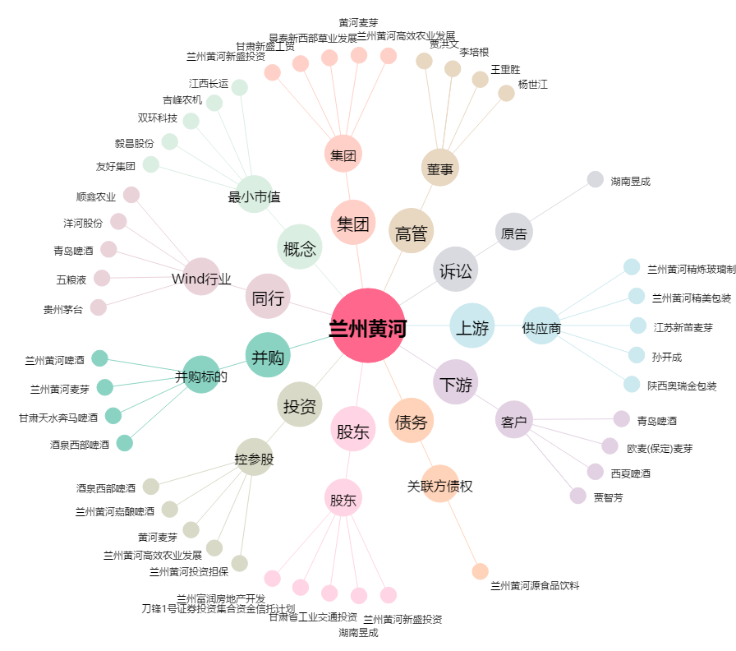
兰州黄河[000929.SZ] - 关系概览图

